Exp data
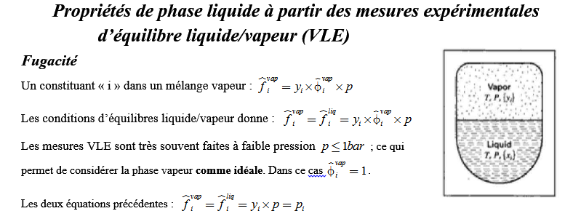

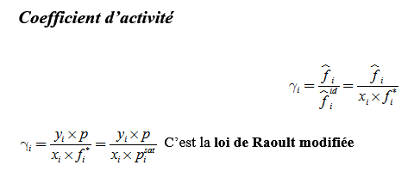

système
Methyl Ethyl Ketone(1) - Toluène (2)

 |  | Unité
P
T | 50 | °C

Experimenatl Data (VLE) |  |  | fugacité liquide |  | Lewis Randall |  | Calcul des coeff. d'activité |  | Propriétés de la phase liquide
x1 | y1 | p/kPa exp data | f1L =y1´p | f2L =y2´p | f1id=x1´p*1 | f2id=x2´p*2 | g1=f1L /f1id | g2=f2L /f2id | GmE/(RT) | GmE/(x1x2RT) | Ln(g1) | Ln(g2)
0 | 0 | 12.3 | 0.000 | 12.300 | 0 | 12.3 |  | 1.000 | 0.000 |  |  | 0.000
0.0895 | 0.2716 | 15.51 | 4.213 | 11.297 | 3.230055 | 11.19915 | 1.304 | 1.009 | 0.032 | 0.3893427456 | 0.266 | 0.009
0.1981 | 0.4565 | 18.61 | 8.495 | 10.115 | 7.149429 | 9.86337 | 1.188 | 1.025 | 0.054 | 0.34204798897 | 0.172 | 0.025
0.3193 | 0.5934 | 21.63 | 12.835 | 8.795 | 11.523537 | 8.37261 | 1.114 | 1.050 | 0.068 | 0.31242720611 | 0.108 | 0.049
0.4232 | 0.6815 | 24.01 | 16.363 | 7.647 | 15.273288 | 7.09464 | 1.071 | 1.078 | 0.072 | 0.29667901974 | 0.069 | 0.075
0.5119 | 0.744 | 25.92 | 19.284 | 6.636 | 18.474471 | 6.00363 | 1.044 | 1.105 | 0.071 | 0.28340671355 | 0.043 | 0.100
0.6096 | 0.805 | 27.96 | 22.508 | 5.452 | 22.000464 | 4.80192 | 1.023 | 1.135 | 0.063 | 0.26673631216 | 0.023 | 0.127
0.7135 | 0.8639 | 30.12 | 26.021 | 4.099 | 25.750215 | 3.52395 | 1.011 | 1.163 | 0.051 | 0.2484395908 | 0.010 | 0.151
0.7934 | 0.9048 | 31.75 | 28.727 | 3.023 | 28.633806 | 2.54118 | 1.003 | 1.189 | 0.038 | 0.23446041655 | 0.003 | 0.173
0.9102 | 0.959 | 34.15 | 32.750 | 1.400 | 32.849118 | 1.10454 | 0.997 | 1.268 | 0.019 | 0.22684476736 | -0.003 | 0.237
1 | 1 | 36.09 | 36.090 | 0.000 | 36.09 | 0 | 1.000 |  | 0.000 |  | 0.000

Propriétés de la phase liquide
 | Ln(g1) Margules | Ln(g2) Margules | GmE/(RT) Margules | GmE/(x1x2RT) Margules | GmE/(RT) | GmE/(x1x2RT) | Ln(g1) | Ln(g2)
0 | 0.372 | 0.000 | 0.000 | 0.372 | 0.000 |  |  | 0.000
0.0895 | 0.283 | 0.004 | 0.029 | 0.356 | 0.032 | 0.3893427456 | 0.266 | 0.009
0.1981 | 0.195 | 0.019 | 0.054 | 0.338 | 0.054 | 0.34204798897 | 0.172 | 0.025
0.3193 | 0.121 | 0.044 | 0.069 | 0.316 | 0.068 | 0.31242720611 | 0.108 | 0.049
0.4232 | 0.075 | 0.071 | 0.073 | 0.298 | 0.072 | 0.29667901974 | 0.069 | 0.075
0.5119 | 0.046 | 0.096 | 0.071 | 0.283 | 0.071 | 0.28340671355 | 0.043 | 0.100
0.6096 | 0.024 | 0.124 | 0.063 | 0.266 | 0.063 | 0.26673631216 | 0.023 | 0.127
0.7135 | 0.010 | 0.152 | 0.051 | 0.248 | 0.051 | 0.2484395908 | 0.010 | 0.151
0.7934 | 0.004 | 0.170 | 0.038 | 0.234 | 0.038 | 0.23446041655 | 0.003 | 0.173
0.9102 | 0.000 | 0.190 | 0.017 | 0.214 | 0.019 | 0.22684476736 | -0.003 | 0.237
1 | 0.000 | 0.198 | 0.000 | 0.198 | 0.000 |  | 0.000

Modèle
 |  |  |  |  | Liquide phase properties from VLE data

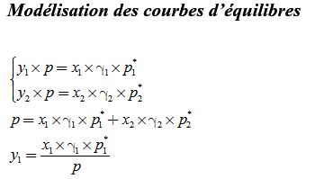
système
Methyl Ethyl Ketone(1) - Toluène (2)
Modèle de coeff d'activité:
Margules
Parametres du modèle |  |  |  |  | Unité
A12 | 0.372 |  | P
A21 | 0.198 |  | T | 50 | °C

Experimenatl Data (VLE) |  |  | Propriétés de la phase liquide |  |  |  | modélisation du diagramme d'équilibre LV |  |  |  | fugacité liquide
x1 | y1 | p/kPa exp data | Ln(g1) Margules | Ln(g2) Margules | GmE/(RT) Margules | GmE/(x1x2RT) Margules | g1 Margules | g2 Margules | y1 cal Margules | p cal Margules (kPa) | f1L =g1´x1´p1* | f2L =g2´x2´p2* | p cal idéal (kPa)
0 | 0 | 12.3 | 0.372 | 0.000 | 0.000 | 0.372 | 1.451 | 1.000 | 0.000 | 12.30 | 0.000 | 12.300
0.0895 | 0.2716 | 15.51 | 0.283 | 0.004 | 0.029 | 0.356 | 1.327 | 1.004 | 0.276 | 15.53 | 4.285 | 11.245
0.1981 | 0.4565 | 18.61 | 0.195 | 0.019 | 0.054 | 0.338 | 1.215 | 1.019 | 0.467 | 18.74 | 8.688 | 10.050
0.3193 | 0.5934 | 21.63 | 0.121 | 0.044 | 0.069 | 0.316 | 1.128 | 1.045 | 0.601 | 21.76 | 13.004 | 8.752
0.4232 | 0.6815 | 24.01 | 0.075 | 0.071 | 0.073 | 0.298 | 1.078 | 1.074 | 0.686 | 24.08 | 16.459 | 7.620
0.5119 | 0.744 | 25.92 | 0.046 | 0.096 | 0.071 | 0.283 | 1.047 | 1.101 | 0.746 | 25.96 | 19.348 | 6.611
0.6096 | 0.805 | 27.96 | 0.024 | 0.124 | 0.063 | 0.266 | 1.025 | 1.132 | 0.806 | 27.98 | 22.543 | 5.436
0.7135 | 0.8639 | 30.12 | 0.010 | 0.152 | 0.051 | 0.248 | 1.010 | 1.164 | 0.864 | 30.11 | 26.013 | 4.101
0.7934 | 0.9048 | 31.75 | 0.004 | 0.170 | 0.038 | 0.234 | 1.004 | 1.185 | 0.906 | 31.76 | 28.751 | 3.012
0.9102 | 0.959 | 34.15 | 0.000 | 0.190 | 0.017 | 0.214 | 1.000 | 1.209 | 0.962 | 34.20 | 32.864 | 1.336
1 | 1 | 36.09 | 0.000 | 0.198 | 0.000 | 0.198 | 1.000 | 1.219 | 1.000 | 36.09 | 36.090 | 0.000

Pexp,Pcal=f(x1,y1)
Courbe d'équilibre liq/vap Methyl Ethyl Ketonex(x1) et Tuluène (x2)
 | p/kPa exp data |  | p/kPa exp data |  | p cal Margules (kPa) |  | p cal Margules (kPa)
0 | 12.3 | 0 | 12.3 | 0 | 12.30 | 0 | 12.30
0.2716 | 15.51 | 0.0895 | 15.51 | 0.0895 | 15.53 | 0.2716 | 15.53
0.4565 | 18.61 | 0.1981 | 18.61 | 0.1981 | 18.74 | 0.4565 | 18.74
0.5934 | 21.63 | 0.3193 | 21.63 | 0.3193 | 21.76 | 0.5934 | 21.76
0.6815 | 24.01 | 0.4232 | 24.01 | 0.4232 | 24.08 | 0.6815 | 24.08
0.744 | 25.92 | 0.5119 | 25.92 | 0.5119 | 25.96 | 0.744 | 25.96
0.805 | 27.96 | 0.6096 | 27.96 | 0.6096 | 27.98 | 0.805 | 27.98
0.8639 | 30.12 | 0.7135 | 30.12 | 0.7135 | 30.11 | 0.8639 | 30.11
0.9048 | 31.75 | 0.7934 | 31.75 | 0.7934 | 31.76 | 0.9048 | 31.76
0.959 | 34.15 | 0.9102 | 34.15 | 0.9102 | 34.20 | 0.959 | 34.20
1 | 36.09 | 1 | 36.09 | 1 | 36.09 | 1 | 36.09

